Sheet1
 | all | insulator | default
ori | 0.653 | 0.726 | 0.592
att | 0.653 | 0.731 | 0.575
4i3o | 0.662 | 0.73 | 0.594
3i4o | FALSE |  |  | 初步判断为输出量过大
4i4o |  | 0.626 | 0.462 | 初步判断为输出量过大
4i4osm | 0.626 | 0.689 | 0.563
 | 0.655 | 0.724 | 0.586
dila | 0.557
dilamul | 0.658
cbamset2 | 0.659 | 0.737 | 0.58
cbamset1 | 0.646 | 0.73 | 0.562
dila | 0.662
cbamset1_1 | 0.646 | 0.729 | 0.562
cbam | 0.66 | 0.734 | 0.586

cbam | 0.678
silu | 0.68
silu | 0.66
cbam | 0.673
ori（leakyrelu | 0.686
v7 | 0.7 | 100
v7 | 0.63 | 50

insulator |  |  |  |  |  | insulator | 0.761
default | 第一次训练 | train | test | val |  | default | 0.535 | 数量 | 图片分辨率 | 物体大小 | 占比 |  |  | 数据集特点 | 识别特点
bj_bpmh | 0.31 | 613 | 110 | 146 |  | bj_bpmh | 0.566 | 869 | 6142726 | 915000 | 0.14304076157 | bj_bpmh | 表盘模糊 | 外形规整 | 倾向于表面
bj_bpps | 0.178 | 283 | 220 | 220 |  | bj_bpps | 0.482 | 723 | 6665296 | 1370845 | 0.20639678467 | bj_bpps | 表盘破损 | 部分标注出错，既读数模糊又表壳破损 | 倾向于表盘模糊
bj_wkps | 0.707 | 293 | 128 | 102 |  | bj_wkps | 0.598 | 523 | 3343533 | 505943 | 0.1416541917 | bj_wkps | 外壳破损 |  | 倾向于整体，非表盘外壳识别难
jyz_pl | 0.0371 | 146 | 0 | 264 |  | jyz_pl | 0.149 | 410 | 6568745 | 999496 | 0.15671172938 | jyz_pl | 绝缘子 | 损毁形式多，图片差异大 | 缺陷位置与损毁整体不清晰
sly_dmyw | 0.16 | 633 | 0 | 200 |  | sly_dmyw | 0.237 | 833 | 6894594 | 1973884 | 0.32067664276 | sly_dmyw | 漏油 | 形状模糊
hxq_gjtps | 0.472 | 58 | 1 | 47 |  | hxq_gjtps | 0.662 | 106 | 14251322 | 3323336 | 0.21942312454 | hxq_gjtps | 呼吸器
hxq_gjbs | 0.503 | 832 | 75 | 267 |  | hxq_gjbs | 0.698 | 1174 | 7131765 | 1066893 | 0.14297449179 | hxq_gjbs | 硅胶 | 正常硅胶数量不足 | 硅胶全被找齐
xmbhyc | 0.135 | 294 | 6 | 83 |  | xmbhyc | 0.315 | 383 | 8726269 | 2174957 | 0.24412599331 | xmbhyc | 箱门闭合 | 判定形式 | 与标注位置差距大
yw_gkxfw | 0.0144 | 73 | 270 | 386 |  | yw_gkxfw | 0.304 | 729 | 6958972 | 744563 | 0.10567005113 | yw_gkxfw | 挂空悬浮物 | 种类繁多
yw_nc | 0.0951 | 199 | 441 | 243 |  | yw_nc | 0.287 | 883 | 6128181 | 598749 | 0.095329600268 | yw_nc | 鸟巢 | 背景复杂，遮挡严重 | 容易被截断，边角不好处理
bjdsyc | 0.215 | 330 | 161 | 298 |  | bjdsyc | 0.66 | 789 | 3531150 | 609744 | 0.15822456339 | bjdsyc | 读数异常 | 缺少读数正常数据 | 读数清晰的全选了，倾向于整体
wcaqm | 0.39 | 325 | 85 | 157 |  | wcaqm | 0.583 | 567 | 5978666 | 373211 | 0.058158268198 | wcaqm | 安全帽
wcgz | 0.313 | 418 | 139 | 258 |  | wcgz | 0.546 | 815 | 6458434 | 1150835 | 0.1608085804 | wcgz | 工装 | 身体与全身不同标注，存在遗漏标注 | 倾向于整个人
xy | 0.212 | 312 | 225 | 70 |  | xy | 0.15 | 607 | 7795095 | 183885 | 0.033075727574 | xy | 吸烟 | 数据集标注有问题，小目标，种类少，不规整，很多工人 | 找不到偏多
ywzt_yfyc | 0.163 | 25 | 205 | 101 |  | ywzt_yfyc | 0.545 | 331 | 10979112 | 1286793 | 0.12608066101 | ywzt_yfyc | 油封油位 | 和表盘混淆 | 全部找齐，容易和表盘模糊混淆
kgg_ybh | 0.0577 | 152 | 48 | 162 |  | kgg_ybh | 0.478 | 362 | 8487410 | 332568 | 0.03625978286 | kgg_ybh | 压板 |  | 状态不分
gbps | 0.271 | 240 | 297 | 117 |  | gbps | 0.319 | 654 | 5561981 | 1368667 | 0.28190002036 | gbps | 盖板 | 判定范围
 |  |  |  |  |  |  |  | 0.065571603418 | 0.060335526871 | 0.10277446244 | -0.083856011797 | 相关系数
 |  | 0.35971432208 | -0.2083510581 | -0.37525779687 |  |  |  |  | 26473.959484 |  |  |  |  | 风格不统一 | 各论各的，需求图片连贯性
 |  |  |  |  |  |  |  |  |  |  |  |  |  | 物品的xywh视为物品的四个特征
 |  |  |  |  |  |  |  |  |  |  |  |  |  | 面积方差
 |  |  |  |  |  |  |  |  |  |  |  |  |  | 高清重建

 |  |  |  |  |  |  |  |  |  |  |  |  |  |  |  | 缺少反例

 |  | 初始 | 初始 | 没有层级损失 | 层级损失 | sleval | sleval,al | 层级损失 | 没有层级损失 | sleval
 |  | 0.761 | 0.72 | 0.72 | 0.714 | 0.708 | 0.703 | 0.719 | 0.727 | 0.743
 |  | 0.535 | 0.401 | 0.414 | 0.435 | 0.428 | 0.414
 |  | 0.566 | 0.587 | 0.606 | 0.584 | 0.578 | 0.576 | 0.529 | 0.558 | 0.581
 |  | 0.482 | 0.467 | 0.458 | 0.48 | 0.425 | 0.421
 |  | 0.583 | 0.553 | 0.508 | 0.53 | 0.515 | 0.512 | 0.474 | 0.49 | 0.483
 |  | 0.546 | 0.529 | 0.513 | 0.516 | 0.485 | 0.484
 |  | 0.15 | 0.09 | 0.02 | 0.04 | 0.038 | 0.04

 |  | 0.524 | 0.527 | 0.532 | 0.532 | 0.5015

 |  |  |  | 没有层级损失 | 层级损失 | 带有bad | epoch10 | 基于bad
 |  | default | p | 0.9 | 0.924 | 0.942 | 0.61 | 0.463
 |  |  | r | 0.853 | 0.863 | 0.892 | 0.147 | 0.5
 |  |  | map0.5 | 0.849 | 0.833 | 0.899 | 0.325 | 0.319
 |  | binsulator | p |  |  | 0.936 | 0.73 | 0.73
 |  |  | r |  |  | 0.969 | 0.9 | 0.9
 |  |  | map0.5 |  |  | 0.973 | 0.901 | 0.901
 |  |  | map0.5-0.95 |  |  | 0.852 | 0.672 | 0.672
 |  | smoke | p |  |  |  | 0.6
 |  |  | r |  |  |  | 0.694
 |  |  | map0.5 |  |  |  | 0.567

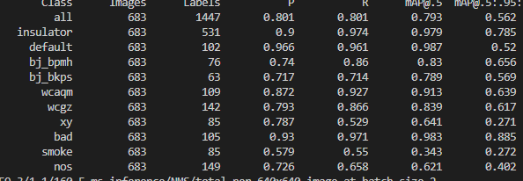
 |  | base |  |  |  |  |  |  |  |  |  | 使用了focus

 |  | smoke7
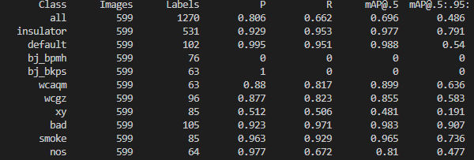
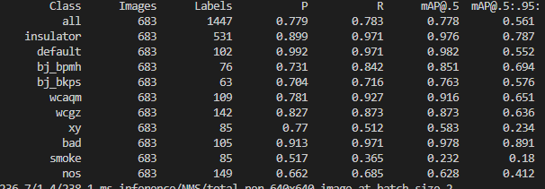
 |  |  |  |  |  |  |  |  |  |  |  | 使用了单独通道

 |  |  |  |  |  |  |  |  |  |  |  | 均使用

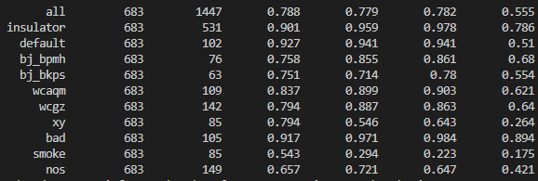
 |  | 增强后

 |  |  |  |  |  |  |  |  |  |  |  |  |  |  |  | 使用了新型模块 |  | 5762673

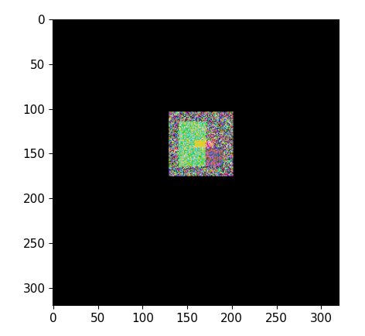
 | 2 | 两大类
 | 0 | 唯一亮点 | 小 | 0 |  | 固定
 | 1 | 物中缺 | 大 |  |  | 变化
 |  | 目标类型 | 目标大小 | 背景 | 背景变换 | 位置 | 收敛 | 测试背景 | 个体
 |  | 0 | 0 | 0 | 0 | 0 | 1
 |  | 0 | 0 | 0 | 0 | 1 | 1
 |  | 0 | 0 | 0.1rand | 0 | 1 | 0 |  |  |  |  |  |  |  |  | 基准
 |  | 0 | 0 | 0.1rand | 0 | 0 | 0 |  |  |  |  |  |  |  |  | 6021126
 |  | 0 | 0 | 0.01rand | 0 | 1 | 1
 |  | 0 | 0 | 0.1(1+rand) | 0 | 0 | 0
 |  | 0 | 0 | 0.05(1+rand) | 0 | 0 | 0
 |  | 0 | 0 | 0.01(1+rand) | 0 | 0 | 1
 |  | 0 | 0 | 0.01(1+rand) | 0 | 1 | 0
 |  | 0 | 0 | 0.01(1+rand) | 1 | 1 | 1
 |  | 0 | 0 | 0.1rand | 1 | 1 | 0
 |  | 1 | 0 | 0.1rand | 1 | 1 | 1
 |  | 1 | 0 | rand | 1 | 0 | 0
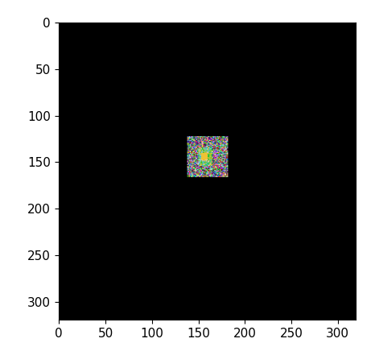
 |  | 1 | 2 | rand | 1 | 0 | 0.1 |  |  |  |  |  |  |  |  | 大面积
 |  | 0 | 0 | 0.1 | 0 | 1 | 0
 |  | 1 | 0 | 0.1 | 0 | 1 | 0
 |  | 1 | 0 | 0.05 | 0 | 1 | 1
 |  | 2 | 0 | 0.1(1+rand) | 1 | 1 | 0
 |  | 1 | 0 | 0.1(1+rand) | 1 | 1 | 0.1
 |  | 2 | 0 | 0.1rand | 1 | 1 | 1

 |  | 0 | 0 | 0 |  | 1 | 1 | rand(1) |  |  |  |  |  |  |  | 4i4o
 |  | 0 | 0 | rand(1) |  | 1 | 0.55
 |  | 1 | 0 | rand(1) |  | 1 | 0.57
 |  | 0 | 0 | 0.1rand(1) |  | 1 | 1 | 0.1rand(1)
 |  | 1 | 0 | 0.1rand(1) |  | 1 | 1 | rand(1)
 |  | 0 | 0 | 0.1rand(1) |  | 1 | 0.55 | rand(1)
 |  | 1 | 0 | rand |  | 1 | 0.55 | 0
 |  | 1 | 0 | 0.1rand |  | 1 | 1 | 0
 |  | 1 | 0 | 0.1rand |  | 1 | 1 | rand
 |  | 1_1 | 0 | 0.1rand |  | 1 | 0.98 | rand
 |  | 0 | 0.1 | 0.1rand |  | 1 | 1 | rand |  |  |  |  |  |  |  | 5724814
 |  | 0_r | 10 | 0.1rand |  | 1 | 0.42 | rand | 1 |  |  |  |  |  |  | deepandbig

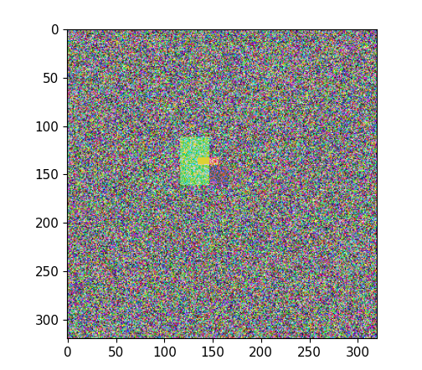
 | 2 | 两大类
 | 0 | 唯一亮点 | 小 | 0 |  | 固定
 | 1 | 物中缺 | 大 |  |  | 变化
 | 边框类型 | 边框 | 目标大小 | 背景 | 背景变换 | 位置 | 收敛 | 测试目标 | 个体
 | 固定 | 5 | 20 | 0 |  |  | 0 | 5
 | 固定 | 5 | 20 | rand |  |  | 1 | 5
 | 固定 | 0 | 20 | rand |  |  | 1 | 0
 | 固定 | 5 | 20 | rand |  |  | 1 | 0
 | 固定 | 20 | 20 | 0 |  |  | 1 | 0 |  |  |  |  |  |  |  | 解耦头 | 6.9G | 9.4G | 13.5G
 | 固定 | 60 | 20 | 0 |  |  | 1 | 0
 | 固定 | 60 | 10 | 0 |  |  | 1 | 0
 | 固定 | 20 | 10 | 0 |  |  | 0 | 0
 | 固定 | 20 | 10 | 0 |  |  | 0 | 20
 | 固定 | 40 | 10 | 0 |  |  | 0 | 0
 |  | 60 | 5 | 0 |  |  | 1 | 0
 |  | 40 | 5 | 0 |  |  | rand | 0
 |  | 20 | 5 | 0 |  |  | 0 | 0
 |  | 20-40-60 | 5 |  |  |  | 1 |  |  |  |  |  |  |  |  | 复制增强
 |  | 0 | 5 | rand |  |  | 0
 |  | 0 | 10 | rand |  |  | 0
 |  | 0 | 20 |  |  |  | 1
 | rand | 60 | 5 | 0 |  |  | 0
 | %100rand | 60 | 5 | 0 |  |  | 0
 | %100rand | 20-40-60 | 5 | 0 |  |  | 1
 | rand | 20-40-60 | 0 | 0
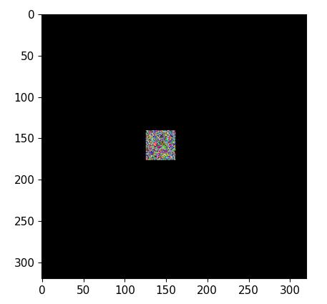
 |  |  |  |  |  |  |  |  |  |  |  |  |  |  |  | speed1 | 4.27G

 |  |  |  |  |  |  |  |  |  |  |  |  |  |  |  | speed2 | 4.6

 |  |  |  |  |  |  |  |  |  |  |  |  |  |  |  | speed3 | 5.4G

